채집물
채집물 리소스

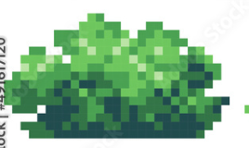 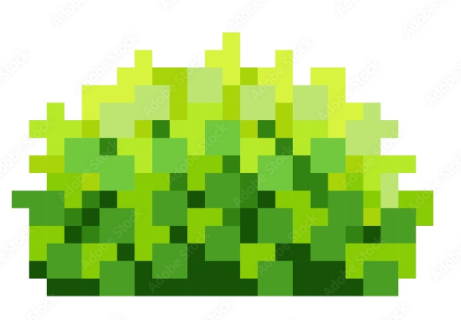

∙ 녹차를 만드는 데 사용되는 녹차 잎을 얻을 수 있는 채집물 ∙ 밝은 연두색의 무성한 수풀 ∙ 하단에는 짙은 녹색이며 점차 상단으로 올라갈 수록 밝은 연두색 색감

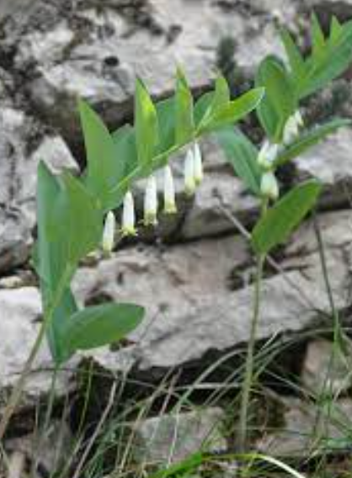 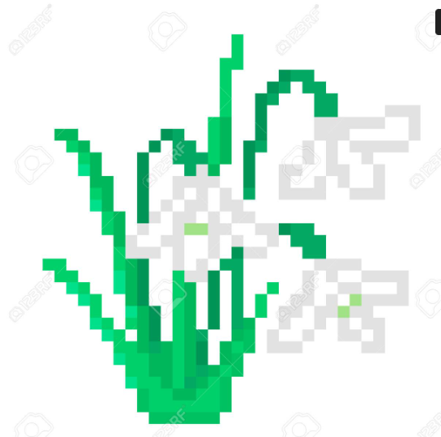

∙ 둥글레차를 만드는 데 사용되는 둥글레 잎을 얻을 수 있는 채집물 ∙ 얇은 잎대에 흰 꽃이 여러 개 달린 리소스

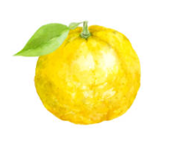 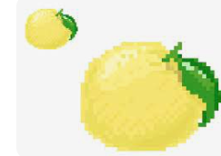

∙ 유자차를 만드는 데 사용되는 유자를 얻을 수 있는 채집물 ∙ 초록색 잎과 연한 노란색

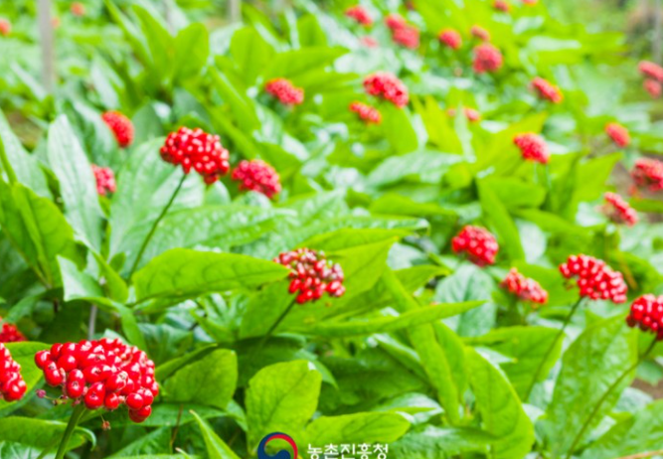 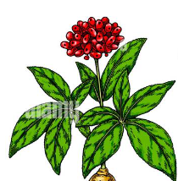

∙ 인삼차를 만드는 데 사용되는 인삼을 얻을 수 있는 채집물 ∙ 초록색 잎이 여러 달렸고 중앙에 긴 줄기에 빨간 열매가 여러 달린 채집물

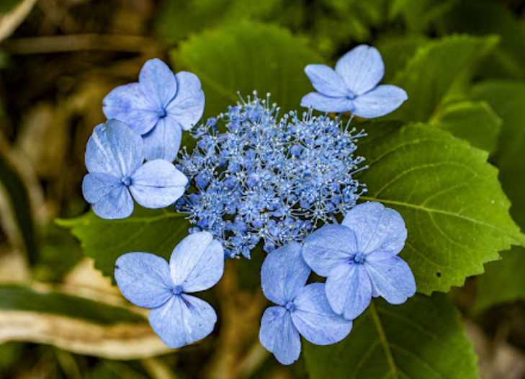 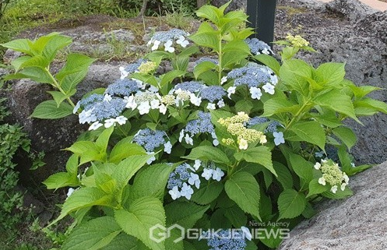

∙ 감로차를 만드는 데 사용되는 산수국을 얻을 수 있는 채집물 ∙ 초록색의 넓은 잎들이 있고 넓은 파란 꽃과 작은 파란꽃이 모여있음 ∙ 녹차 채집물 같은 모양에 파란색 꽃들을 넣어도 가능

제조 오브젝트
제조 오브젝트

 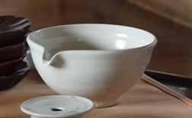 | ∙ 전기 포트와 하단에 숙우가 합쳐진 오브젝트 ∙ 전기포트는 주위에서 쉽게 볼 수 있는 형태 ∙ 숙우는 아무런 무늬가 없고 우측 레퍼런스와 비슷한 색감 ∙ 미니게임이 끝나면 전기포트에서 물이 내려오고 큰 볼에 물이 담기는 애니메이션 필요

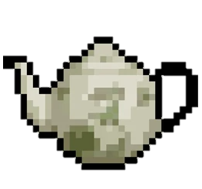 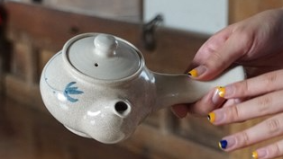 | ∙ 다구 ∙ 숙우와 같은 색감 사용 ∙ 손잡이도 같이 보이게 제작 ∙ 다구 몸통에는 매화나무 무늬가 새겨짐 ∙ 다구를 숙이고 물이 흐르는 애니메이션 필요

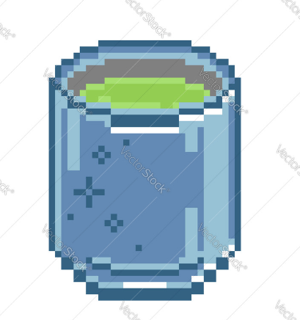  | ∙ 찻잔 ∙ 숙우, 다구와 같은 색 ∙ 위는 약간 넓고 아래로 갈수록 좁아지는 형태 ∙ 빈 찻잔과 차가 채워진 찻잔 리소스 필요 ∙ 차가 채워진 리소스의 경우, 차의 색깔을 맑은 연두빛이 나는 느낌으로 제작

재료 오브젝트
재료 오브젝트

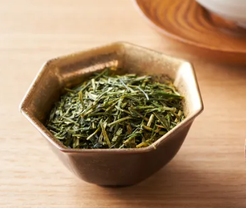 | ∙ 녹차잎 재료 오브젝트 ∙ 가느다란 짙은 녹색의 잎사귀들이 모여있는 리소스

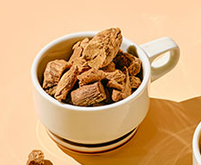 | ∙ 둥글레차 재료 오브젝트 ∙ 갈색의 울퉁불퉁한 재질의 뿌리 ∙ 세로의 결이 있는 겉면

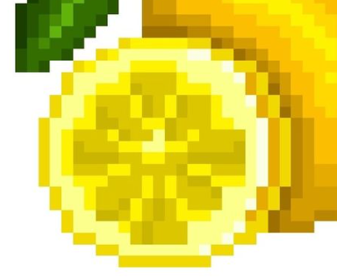 | ∙ 유자차 재료 오브젝트 ∙ 유자가 슬라이스 된 리소스 ∙ 레퍼런스와 달리 1/8로 슬라이스된 리소스로 제작

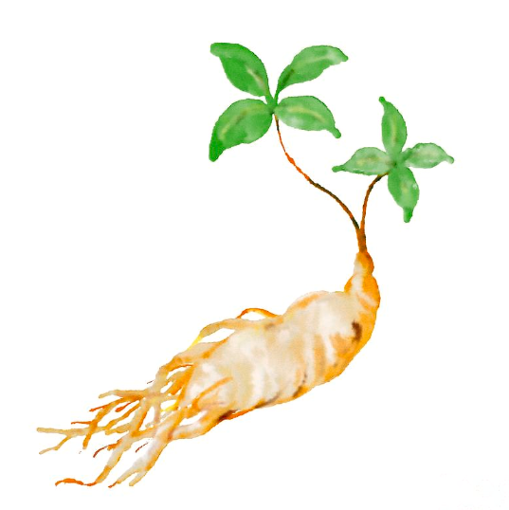 | ∙ 인삼차 재료 오브젝트 ∙ 연한 살색에 여러 뿌리가 달린 모양 ∙ 인삼에 달린 잎은 생략해도 상관 없음

 | ∙ 감로차 재료 오브젝트 ∙ 파란 꽃 여러 개가 매달린 풀

